Disponibilità
 | CAMICIA M/L | CAMICIA M/L
Immagini | Articolo | Descrizione | 39 | 40 | 41 | 42 | 43 | 44 | 45 | Totale | WLS | RTL | MADE IN | COMPOSITION
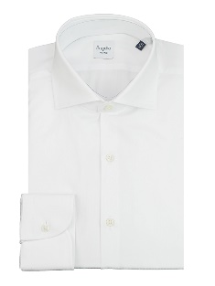 | BRANDO-204101 | CAMICIA COLLO ITALIANO - WHITE | 11 | 26 | 38 | 39 | 26 | 10 | 13 | 163 | 44.00 € | 124.00 € | TN | 100%CO
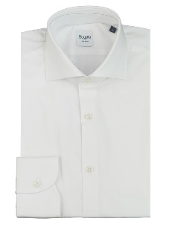 | BRANDO-300001 | CAMICIA COLLO ITALIANO - WHITE | 8 | 18 | 31 | 30 | 23 | 11 | 13 | 134 | 44.00 € | 124.00 € | TN | 97%CO3%EA
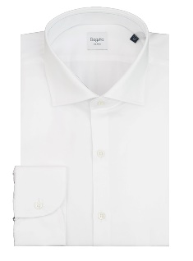 | BRANDO-300301 | CAMICIA COLLO ITALIANO - WHITE | 5 | 16 | 24 | 24 | 16 | 5 | 8 | 98 | 44.00 € | 124.00 € | TN | 100%CO
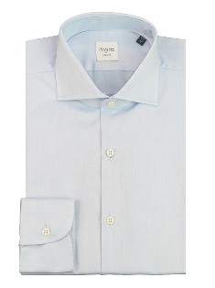 | BRANDO-300381 | CAMICIA COLLO ITALIANO - SKYBLUE | 6 | 15 | 24 | 24 | 16 | 6 | 8 | 99 | 44.00 € | 124.00 € | TN | 100%CO
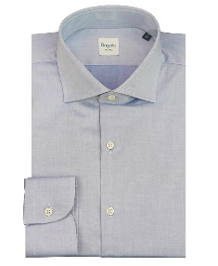 | BRANDO-300383 | CAMICIA COLLO ITALIANO - BLU | 6 | 16 | 24 | 24 | 16 | 6 | 8 | 100 | 44.00 € | 124.00 € | TN | 100%CO
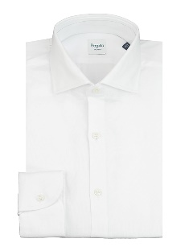 | BRANDO-302201 | CAMICIA COLLO ITALIANO - WHITE | 2 | 8 | 16 | 16 | 12 | 6 | 8 | 68 | 44.00 € | 124.00 € | TN | 100%CO
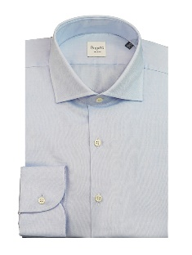 | BRANDO-302281 | CAMICIA COLLO ITALIANO - SKYBLUE | 7 | 16 | 24 | 24 | 16 | 6 | 8 | 101 | 44.00 € | 124.00 € | TN | 100%CO
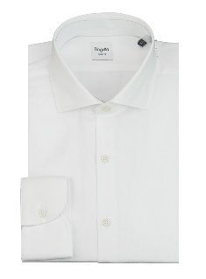 | BRANDO-304201 | CAMICIA COLLO ITALIANO - WHITE | 16 | 36 | 54 | 55 | 35 | 16 | 18 | 230 | 44.00 € | 124.00 € | TN | 100%CO
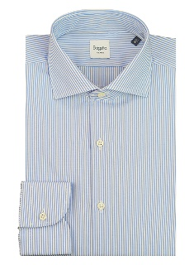 | BRANDO-400781 | CAMICIA COLLO ITALIANO - SKYBLUE | 1 |  | 5 | 6 | 7 | 2 | 5 | 26 | 44.00 € | 124.00 € | TN | 100%CO
 | BRANDO-402685 | CAMICIA COLLO ITALIANO - NAVY | 14 | 32 | 50 | 50 | 35 | 16 | 17 | 214 | 44.00 € | 124.00 € | TN | 100%CO
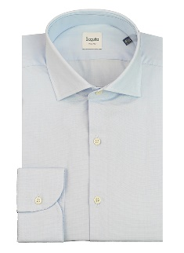 | BRANDO-403781 | CAMICIA COLLO ITALIANO - SKYBLUE | 16 | 36 | 55 | 55 | 36 | 15 | 18 | 231 | 44.00 € | 124.00 € | TN | 100%CO
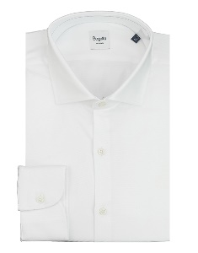 | BRANDO-404301 | CAMICIA COLLO ITALIANO - WHITE | 6 | 16 | 23 | 26 | 16 | 6 | 8 | 101 | 44.00 € | 124.00 € | TN | 100%CO
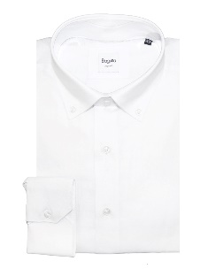 | BSM396-800001 | BUTTON DOWN - WHITE | 35 | 73 | 112 | 111 | 74 | 37 | 35 | 477 | 48.00 € | 134.00 € | TN | 55%LI 45%CO
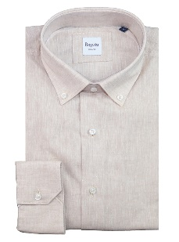 | BSM396-800012 | BUTTON DOWN - BEIGE | 16 | 34 | 52 | 52 | 34 | 16 | 15 | 219 | 48.00 € | 134.00 € | TN | 55%LI 45%CO
 | BSM396-800018 | BUTTON DOWN - BROWN | 16 | 34 | 52 | 52 | 35 | 17 | 14 | 220 | 48.00 € | 134.00 € | TN | 55%LI 45%CO
 | BSM396-800081 | BUTTON DOWN - CELESTE | 16 | 34 | 52 | 52 | 34 | 16 | 16 | 220 | 48.00 € | 134.00 € | TN | 55%LI 45%CO
 | BSM396-800084 | BUTTON DOWN - NAVY | 16 | 34 | 52 | 51 | 34 | 16 | 16 | 219 | 48.00 € | 134.00 € | TN | 55%LI 45%CO
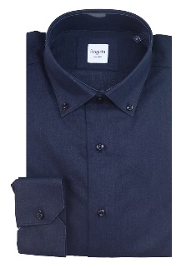 | BSM396-800085 | BUTTON DOWN - DARK NAVY | 16 | 33 | 52 | 52 | 35 | 16 | 16 | 220 | 48.00 € | 134.00 € | TN | 55%LI 45%CO
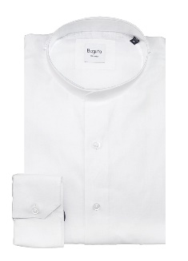 | BSMCOREANA-800001 | CAMICIA COLLO COREANA - WHITE | 16 | 32 | 52 | 53 | 33 | 16 | 16 | 218 | 48.00 € | 134.00 € | TN | 55%LI 45%CO
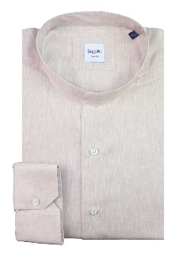 | BSMCOREANA-800012 | CAMICIA COLLO COREANA - BEIGE | 6 | 14 | 21 | 20 | 15 | 6 | 6 | 88 | 48.00 € | 134.00 € | TN | 55%LI 45%CO
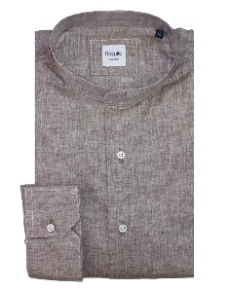 | BSMCOREANA-800018 | CAMICIA COLLO COREANA - BROWN | 6 | 13 | 22 | 22 | 14 | 6 | 6 | 89 | 48.00 € | 134.00 € | TN | 55%LI 45%CO
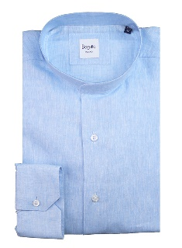 | BSMCOREANA-800081 | CAMICIA COLLO COREANA - CELESTE | 6 | 14 | 22 | 22 | 13 | 6 | 6 | 89 | 48.00 € | 134.00 € | TN | 55%LI 45%CO
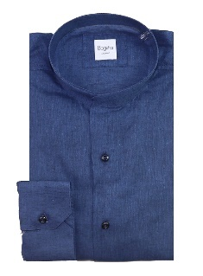 | BSMCOREANA-800084 | CAMICIA COLLO COREANA - NAVY | 6 | 14 | 22 | 23 | 14 | 6 | 6 | 91 | 48.00 € | 134.00 € | TN | 55%LI 45%CO
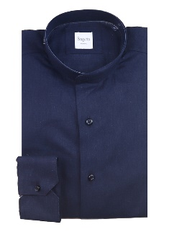 | BSMCOREANA-800085 | CAMICIA COLLO COREANA - DARK NAVY | 5 | 14 | 22 | 22 | 14 | 5 | 6 | 88 | 48.00 € | 134.00 € | TN | 55%LI 45%CO
 | BSMGANI-800001 | CAMICIA COLLO GANI - WHITE | 34 | 70 | 107 | 106 | 71 | 33 | 34 | 455 | 48.00 € | 134.00 € | TN | 55%LI 45%CO
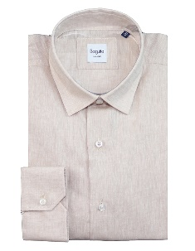 | BSMGANI-800012 | CAMICIA COLLO GANI - BEIGE | 14 | 29 | 47 | 46 | 31 | 14 | 15 | 196 | 48.00 € | 134.00 € | TN | 55%LI 45%CO
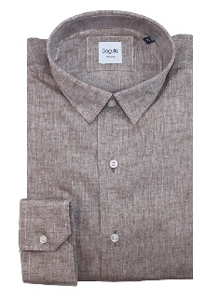 | BSMGANI-800018 | CAMICIA COLLO GANI - BROWN | 16 | 35 | 52 | 51 | 35 | 16 | 16 | 221 | 48.00 € | 134.00 € | TN | 55%LI 45%CO
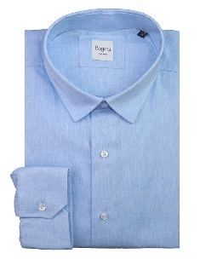 | BSMGANI-800081 | CAMICIA COLLO GANI - CELESTE | 14 | 30 | 46 | 45 | 30 | 14 | 14 | 193 | 48.00 € | 134.00 € | TN | 55%LI 45%CO
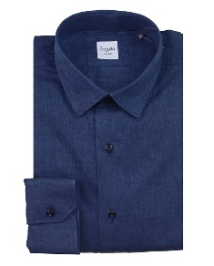 | BSMGANI-800084 | CAMICIA COLLO GANI - NAVY | 16 | 35 | 52 | 51 | 34 | 16 | 13 | 217 | 48.00 € | 134.00 € | TN | 55%LI 45%CO
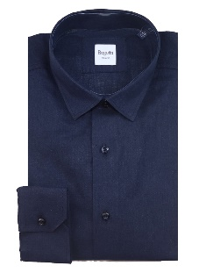 | BSMGANI-800085 | CAMICIA COLLO GANI - DARK NAVY | 16 | 34 | 51 | 52 | 34 | 16 | 15 | 218 | 48.00 € | 134.00 € | TN | 55%LI 45%CO
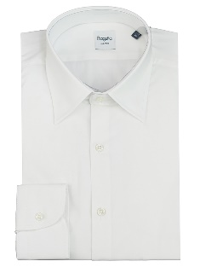 | ROBERTO-300001 | CAMICIA COLLO 396 - WHITE | 5 | 13 | 25 | 26 | 18 | 9 | 11 | 107 | 44.00 € | 124.00 € | TN | 97%CO3%EA
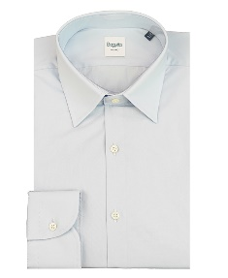 | ROBERTO-300081 | CAMICIA COLLO 396 - SKYBLUE | 6 | 16 | 24 | 24 | 16 | 6 | 8 | 100 | 44.00 € | 124.00 € | TN | 97%CO3%EA
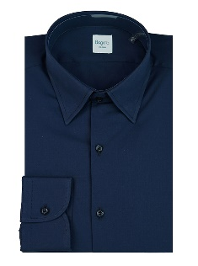 | ROBERTO-300085 | CAMICIA COLLO 396 - NAVY | 5 | 14 | 23 | 23 | 14 | 5 | 7 | 91 | 44.00 € | 124.00 € | TN | 97%CO3%EA
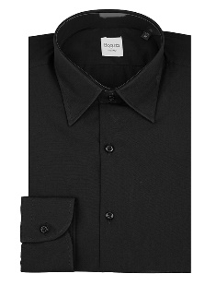 | ROBERTO-300099 | CAMICIA COLLO 396 - BLACK | 3 | 10 | 16 | 14 | 12 | 3 | 7 | 65 | 44.00 € | 124.00 € | TN | 97%CO3%EA
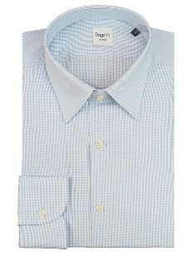 | ROBERTO-400581 | CAMICIA COLLO 396 - SKYBLUE | 16 | 36 | 52 | 56 | 36 | 16 | 18 | 230 | 44.00 € | 124.00 € | TN | 100%CO
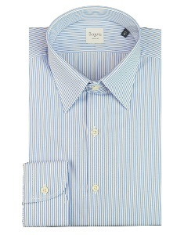 | ROBERTO-400781 | CAMICIA COLLO 396 - SKYBLUE | 6 | 16 | 24 | 24 | 15 | 7 | 9 | 101 | 44.00 € | 124.00 € | TN | 100%CO
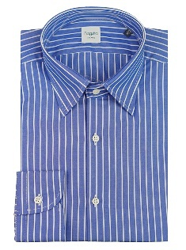 | ROBERTO-401083 | CAMICIA COLLO 396 - BLU | 16 | 36 | 54 | 54 | 36 | 16 | 18 | 230 | 44.00 € | 124.00 € | TN | 100%CO
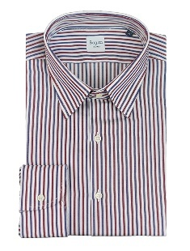 | ROBERTO-402752 | CAMICIA COLLO 396 - RED | 16 | 36 | 54 | 54 | 36 | 16 | 18 | 230 | 44.00 € | 124.00 € | TN | 100%CO
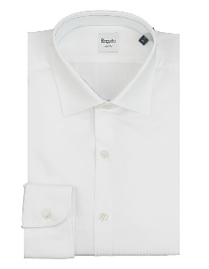 | WALTER-204101 | CAMICIA COLLO 384 - WHITE | 3 | 9 | 20 | 20 | 16 | 8 | 11 | 87 | 44.00 € | 124.00 € | TN | 100%CO
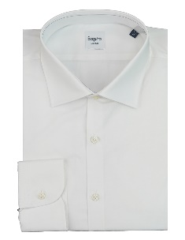 | WALTER-300001 | CAMICIA COLLO 384 - WHITE | 7 | 18 | 31 | 31 | 22 | 11 | 13 | 133 | 44.00 € | 124.00 € | TN | 97%CO3%EA
 | WALTER-300301 | CAMICIA COLLO 384 - WHITE | 5 | 13 | 22 | 22 | 16 | 5 | 10 | 93 | 44.00 € | 124.00 € | TN | 100%CO
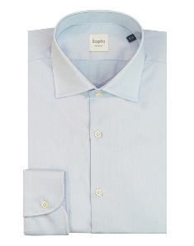 | WALTER-300381 | CAMICIA COLLO 384 - SKYBLUE | 7 | 17 | 28 | 28 | 21 | 8 | 10 | 119 | 44.00 € | 124.00 € | TN | 100%CO
 | WALTER-300383 | CAMICIA COLLO 384 - BLU | 6 | 16 | 23 | 24 | 17 | 6 | 8 | 100 | 44.00 € | 124.00 € | TN | 100%CO
 | WALTER-301981 | CAMICIA COLLO 384 - SKYBLUE | 17 | 35 | 55 | 52 | 36 | 16 | 18 | 229 | 44.00 € | 124.00 € | TN | 100%CO
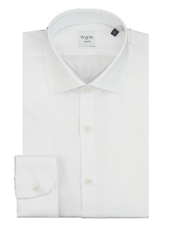 | WALTER-302201 | CAMICIA COLLO 384 - WHITE | 11 | 27 | 39 | 39 | 27 | 11 | 13 | 167 | 44.00 € | 124.00 € | TN | 100%CO
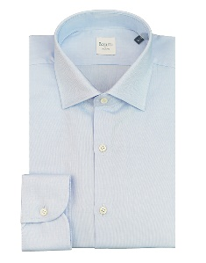 | WALTER-302281 | CAMICIA COLLO 384 - SKYBLUE | 7 | 19 | 31 | 31 | 21 | 9 | 12 | 130 | 44.00 € | 124.00 € | TN | 100%CO
 | WALTER-400201 | CAMICIA COLLO 384 - WHITE | 12 | 27 | 43 | 43 | 29 | 13 | 17 | 184 | 44.00 € | 124.00 € | TN | 100%CO
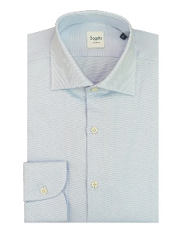 | WALTER-400283 | CAMICIA COLLO 384 - SKYBLUE | 16 | 36 | 54 | 54 | 36 | 16 | 18 | 230 | 44.00 € | 124.00 € | TN | 100%CO
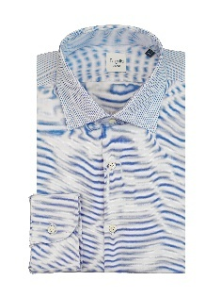 | WALTER-402383 | CAMICIA COLLO 384 - BLU | 14 | 32 | 48 | 48 | 32 | 14 | 16 | 204 | 44.00 € | 124.00 € | TN | 100%CO
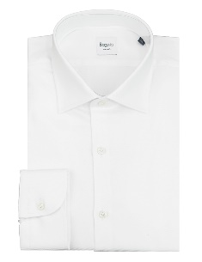 | WALTER-404301 | CAMICIA COLLO 384 - WHITE | 7 | 17 | 27 | 27 | 21 | 8 | 11 | 118 | 44.00 € | 124.00 € | TN | 100%CO
 |  | Totale CAMICIA M/L |  |  |  |  |  |  |  | 8251

